Hoja1
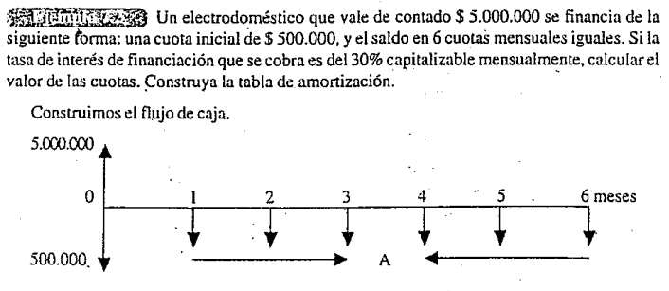

 |  |  |  |  | Calculo de la Anualidad conocido un Valor Presente

 |  |  |  |  | A | $ 816,974.87

 | Amortización Gradual
 |  |  |  |  |  | I=Vp*i*n
No. | Valor Cuota | Intereses | Abono -Amortización | Saldo
0 | $ 500,000.00 | $ - | $ 500,000.00 | $ 4,500,000.00
1 | $ 816,974.87 | $ 112,500.00 | $ 704,474.87 | $ 3,795,525.13
2 | $ 816,974.87 | $ 94,888.13 | $ 722,086.74 | $ 3,073,438.39
3 | $ 816,974.87 | $ 76,835.96 | $ 740,138.91 | $ 2,333,299.48
4 | $ 816,974.87 | $ 58,332.49 | $ 758,642.38 | $ 1,574,657.09
5 | $ 816,974.87 | $ 39,366.43 | $ 777,608.44 | $ 797,048.65
6 | $ 816,974.87 | $ 19,926.22 | $ 797,048.65 | $ (0.00)

